cliente
 | autorizacion 3FN |  |  |  | autorizacion_usuario 3FN
 | id | nombre |  |  | id_autorizacion | id_sistema_usuario
 | 1 | Nicolas |  |  | 1 | 1
 | 2 | Carolina |  |  | 2 | 2
 | 3 | Carlos |  |  | 3 | 3

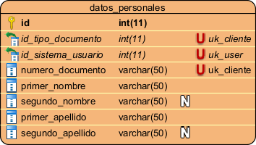
 | datos_personales 3FN
 | id | id_tipo_documento | id_sistema_usuario | numero_documento | primer_nombre | segundo_nombre | primer_apellido | segundo_apellido
 | 3 | 1 | 1 | 1193075853 | Nicolas | Andres | Ortiz | Lopez
 | 4 | 2 | 2 | 45283100 | Carolina | Adriana | Castro | Contreras
 | 5 | 1 | 3 | 78659867 | Carlos | Arturo | Gonzales | Cardenas

 | tipo_documento 3FN
 | id | sigla | nombre_documento | estado
+ | 1 | cc | cedula_ciudadania | activo
 | 2 | ce | cedula_extranjeria | activo

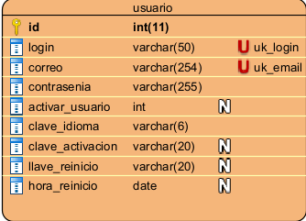
 | usuario 3FN
 | id | login | correo | contrasenia | activar_usuario | clave_idioma | clave_activacion | llave_reinicio | hora_reinicio
 | 1 | Nortiz | nicolasortiz98@gmail.com | 182201_q | 0 | es | 745856 | 323 | 2026-01-23
 | 2 | Ccastro | carolina98@gmail.com | 234555_c | 0 | es | 938462 | 345 | 2026-01-22
 | 3 | Cgonzales | carlos98@gmail.com | 323849_u | 0 | es | 848489 | 356 | 2026-01-27

logs
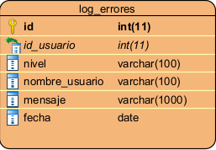
log_errores 2FN
id | id_usuario | nivel | nombre_usuario | mensaje | fecha
1 | 1 | 2 | Nortiz | usuario no logeado | 2026-05-23
2 | 2 | 1 | Ccarolina | producto no encontrado | 2026-04-01

venta-caja
cliente 3FN |  |  |  |  |  | optometra 3FN
id_cliente | telefono | fecha_registro | id_datos_cliente |  |  | id_usuario | id_datos_personales | fecha_registro
1 | 3142540234 | 2026-03-21 | 3 |  |  | 3 | 3 | 2026-03-26
2 | 3145652485 | 2026-04-22 | 4

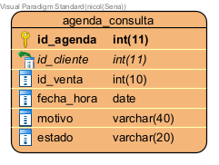
cajero 3FN |  |  |  |  |  | agenda_consulta 3FN
id_usuario | id_datos_personales | fecha_registro |  |  |  | id_agenda | id_cliente | id_venta | fecha_hora | motivo | estado
1 | 3 | 2026-03-04 |  |  |  | 1 | 1 | 1 | 2026-03-21 | examen | aceptado
2 | 4 | 2026-02-01 |  |  |  | 2 | 2 | 2 | 2026-04-05 | examen | aceptado

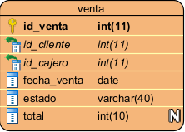
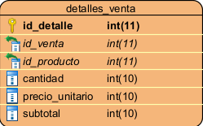
venta 3FN |  |  |  |  |  | detalle_venta 2FN
id_venta | id_cliente | id_cajero | fecha_venta | estado | total | id_detalle | id_venta | id_producto | cantidad | precio_unitario | subtotal
1 | 1 | 1 | 2026-03-21 | activo | 24000 | 5 | 1 | 2 | 2 | 12000 | 24000
2 | 2 | 2 | 2026-04-05 | activo | 38000 | 6 | 2 | 1 | 1 | 38000 | 38000

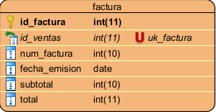
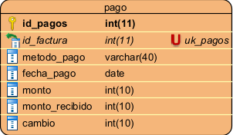
factura 3FN |  |  |  |  |  | pago 2FN
id_factura | id_venta | num_factura | fecha_emision | subtotal | total | id_pagos | id_factura | metodo_pago | fecha_pago | monto | monto_recibido | cambio
1 | 1 | 1005221 | 2026-03-21 | 24000 | 24000 | 1 | 1 | efectivo | 2026-03-21 | 24000 | 30000 | 6000
2 | 2 | 1004119 | 2026-04-22 | 38000 | 38000 | 2 | 2 | nequi | 2026-04-22 | 38000 | 38000 | 0

bodega-compras
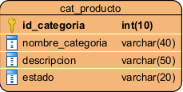
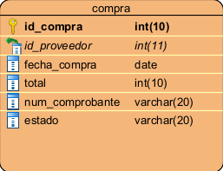
cat_producto 3FN |  |  |  |  |  | compra 2FN
id_categoria | nombre_categoria | descripcion | estado |  |  | id_compra | id_proveedor | fecha_compra | total | num_comprobante | estado
1 | Montura | ligera | activo |  |  | 1 | 1 | 2026-04-05 | 4500000 | 450003747 | pago
2 | lente | proteccion uv | activo |  |  | 2 | 2 | 2025-05-12 | 560000 | 450004560 | pago

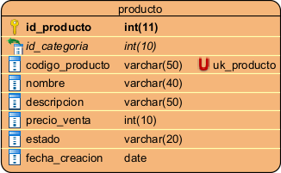
producto 3FN
id_producto | id_categoria | codigo_producto | nombre | descripcion | precio_venta | estado | fecha_creacion
1 | 1 | 3847 | Montura | montura ligera | 12000 | disponible | 2022-05-26
2 | 2 | 3546 | lente | proteccion uv | 38000 | disponible | 2021-06-30

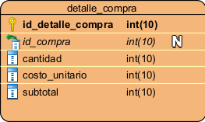
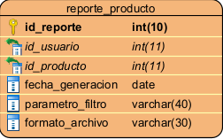
detalle_compra 2FN |  |  |  |  |  |  | reporte_producto 3FN
id_detalle_compra | id_compra | cantidad | costo_unitario | subtotal |  |  | id_reporte | id_usuario | id_producto | fecha_generacion | parametro_filtro | formato_archivo
3 | 1 | 29 | 12000 | 348000 |  |  | 1 | 1 | 1 | 2026-04-05 | marcos | pdf
4 | 2 | 13 | 38000 | 494000 |  |  | 2 | 2 | 2 | 2025-05-12 | lentes | pdf

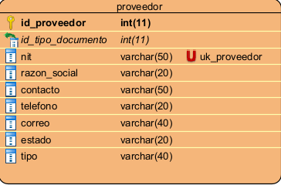
proveedor 3FN
id_proveedor | id_tipo_documento | nit | razon_social | contacto | telefono | correo | estado | tipo
1 | 1 | 90045451 | sas | 60145678 | 3143456879 | distrilente@gmail.com | activo | lentes
2 | 1 | 90033454 | sa | 60178989 | 3003452485 | lentecol@gmail.com | activo | marcos

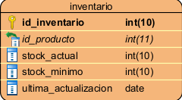
inventario 3FN
id_inventario | id_producto | stock_actual | stock_minimo | ultima_actualizacion
1 | 1 | 34 | 1 | 2025-08-02
2 | 2 | 45 | 1 | 2025-11-24

optometra
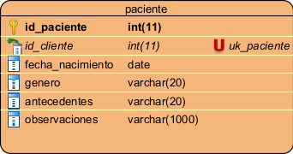
paciente 3FN
id_paciente | id_cliente | fecha_nacimiento | genero | antecedentes | observaciones
1 | 1 | 2001-04-23 | masculino | ninguno | ninguna
2 | 2 | 2005-11-19 | femenino | ninguno | ninguna

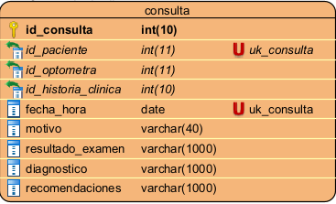
consulta 3FN
id_consulta | id_paciente | id_optometra | id_historia_clinica | fecha_hora | motivo | resultado_examen | diagnostico | recomendaciones
1 | 1 | 3 | 1 | 2026-03-21 | examen | en optimas condiciones | uso de gafas para proteccion de rayos uv | descanso de pantallas
2 | 2 | 3 | 2 | 2026-04-05 | examen | en buenas condiciones | uso de gafas de descanso | ninguna

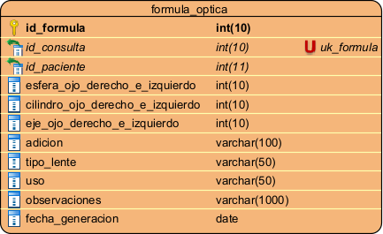
formula_optica 3FN
id_formula | id_consulta | id_paciente | esfera_ojo_derecho_e_izquierdo | cilindro_ojo_derecho_e_izquierdo | eje_ojo_derecho_e_izquierdo | adicion | tipo_lente | uso | observaciones | fecha_generacion
1 | 1 | 1 | 20 | 20 | 20 | ninguna | descanso | casual | ninguna | 2026-03-21
2 | 2 | 2 | 20 | 20 | 20 | ninguna | descanso | casual | ninguna | 2026-04-05

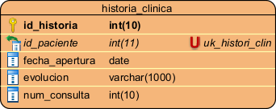
historia_clinica 3FN
id_historia | id_paciente | fecha_apertura | evolucion | num_consulta
1 | 1 | 2026-03-21 | nuevo paciente | 1
2 | 2 | 2026-04-05 | nuevo paciente | 2

